사용전안내
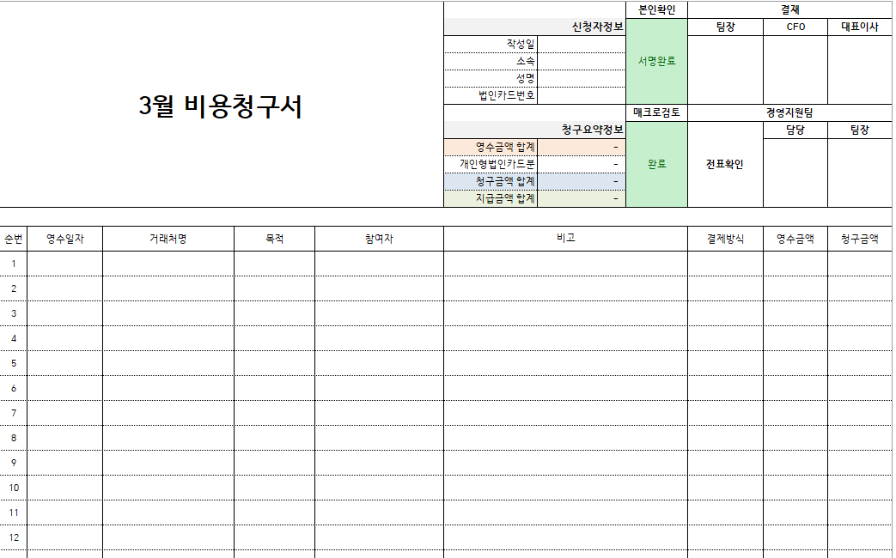
사용 전 안내
1. 본 비용청구양식파일은 2026년도만 사용 가능합니다. (연간업데이트예정)
2. 파일을 열 때 ‘콘텐츠사용’ 버튼을 클릭해주세요! 매크로기능을 활성화 하여야 청구서 작성이 가능합니다.
참고이미지 :
3. 본 양식은 회사에 청구하는 모든 비용에 대해 사용하되 청구항목성격이 다르다면 각각 따로 작성하여 청구합니다.
(청구항목예시 : 비용(=일반,개인형법인카드,스터디비용 등 포함), 복지비 등)
양식은 작성시트 및 교통비상세시트로 구성되어있습니다.
청구내역은 작성시트 형태로 승인받는 것이 아닌 작성시트를 기입한 후 청구서를 생성하여 승인받습니다.
생성된 청구서의 파일명은 "비용청구서(or복지비)_이름_YYYYMMDD"로 저장 (이때 날짜는 작성일기준)
4. 비용청구관련 상세 안내는 아래 경로에서 확인 하실 수 있으며, 제공되는 안내문을 읽지 않아 발생하는 책임은 작성자 본인에게 있습니다.
- 매크로버튼 기능안내 및 사용방법안내 : 작성시트 > 우측상단 '매크로안내' 버튼 클릭
- 비용청구절차에 대한 안내 : 작성시트 > 우측상단 '청구절차안내' 버튼 클릭
- 비용청구가능항목 및 지원내역안내 : 작성시트 > 우측상단 '지원내역안내' 버튼 클릭
*일반비용청구 외에 복지비, 스터디비용 등의 청구절차 및 방식은 경영지원팀 통하여 별도 문의하시기 바랍니다.
*비용청구 관련 문의는 경영지원팀(내선4257)으로 연락 주시기 바랍니다 :)

청구서 생성 예시

작성시트
<필수사용버튼>
<부가옵션버튼>
<안내>
버튼조작부 |  | 청구 서포터

 |  | 아래 청구내역란을 작성한 후 매크로검토버튼을 클릭하세요

기초정보입력
매크로검토
서명
청구서생성
미리보기
내역수정
한도초과승인
BC카드
매크로안내
청구절차안내
지원내역안내

구 분 |  | 필수작성항목 *한 줄에는 하나의 영수증만 작성하세요 (합산기재금지) |  |  |  |  |  |  | 추가작성항목 *승인받지 않고 제출하는 비용(팀비,복지비 등)은 필수항목만 작성하되 팀비는 비고에 'A팀 팀비'라고 기재하여 주세요
항목명 |  | 영수일자 | 거래처명 (메모참고) | 목적 | 영수금액 | 결제방식 (메모참고) | 청구금액 | 추가로 작성해야할 항목안내 | 시간 | 지역 | 참여자 | 비고 | 비고작성예시
데이터입력형식 |  | YYYY-MM-DD | 텍스트형식 | 목록에서선택 | 숫자형식 | 목록에서선택 | 숫자형식 | 청구목적에 따른 추가작성항목이 표시됩니다. 해당되는 항목을 우측에 기재하여 주세요 | HH:MM | 시군구단위까지 기재 | 직함(팀장,연구원 등)은 제외하고 이름만 기재. 이름은 콤마(,)로 구분하고 공백없도록 작성 | 텍스트형식 | 청구목적에 따른 비고작성예시가 표시됩니다. 참고하여 비고란에 기재하세요
예 시 |  | 2025-01-03 | 서브웨이 역삼점 | 야근식비 | 30,000 | 1.개인카드 | 27,000 | 시간, 지역, 참여자, 비고(초과근무시간) | 21:03:00 | 역삼 | 홍길동,김영희,이철수 | 초과근무 2시간 | 초과근무 1시간

 | 청구내역작성란 (2026년도 영수증 내역)
 | 순번 | 영수일자 | 거래처명 | 목적 | 영수금액 | 결제방식 | 청구금액 | 추가로 작성해야할 항목안내 | 영수시간 | 지역 | 참여자 | 비고 | 비고작성예시
 | 1
 | 2
 | 3
 | 4
 | 5
 | 6
 | 7
 | 8
 | 9
 | 10
 | 11
 | 12
 | 13
 | 14
 | 15
 | 16
 | 17
 | 18
 | 19
 | 20
 | 21
 | 22
 | 23
 | 24
 | 25
 | 26
 | 27
 | 28
 | 29
 | 30
 | 31
 | 32
 | 33
 | 34
 | 35
 | 36
 | 37
 | 38
 | 39
 | 40
 | 41
 | 42
 | 43
 | 44
 | 45
 | 46
 | 47
 | 48
 | 49
 | 50
 | 51
 | 52
 | 53
 | 54
 | 55
 | 56
 | 57
 | 58
 | 59
 | 60
 | 61
 | 62
 | 63
 | 64
 | 65
 | 66
 | 67
 | 68
 | 69
 | 70
 | 71
 | 72
 | 73
 | 74
 | 75
 | 76
 | 77
 | 78
 | 79
 | 80
 | 81
 | 82
 | 83
 | 84
 | 85
 | 86
 | 87
 | 88
 | 89
 | 90
 | 91
 | 92
 | 93
 | 94
 | 95
 | 96
 | 97
 | 98
 | 99
 | 100

